PD
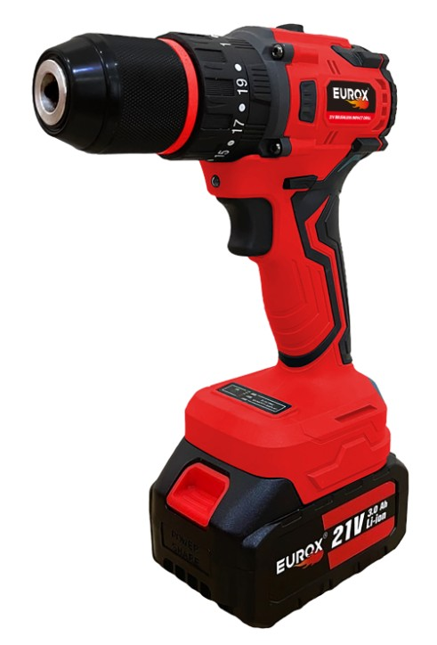
เลขที่ SKU : 05-030-300 วันที่ : 20/12/2023
1. ข้อมูลสินค้า |  |  |  | รูปสินค้า
ประเภท (กลุ่มหลัก) | เครื่องมือไฟฟ้าไร้สาย | ประเภท (กลุ่มรอง)
ชื่อภาษาไทย | สว่านกระแทกไร้สาย 21V. EUROX STEEL Z | ชื่อภาษาอังกฤษ | 21V Brushless Impact Drill
รหัสสินค้า | 05-030-300 | Barcode | 8859007714760
สถานะสินค้า | N | รหัสทีมขาย
รุ่น (Model) |  | ยี่ห้อ | EUROX
สีตัวสินค้า | แดง - ดำ | สีของบรรจุภัณฑ์ | ดำ - แดง
ทำจากวัสดุ | เหล็ก | ประเทศผู้ผลิต | PRC

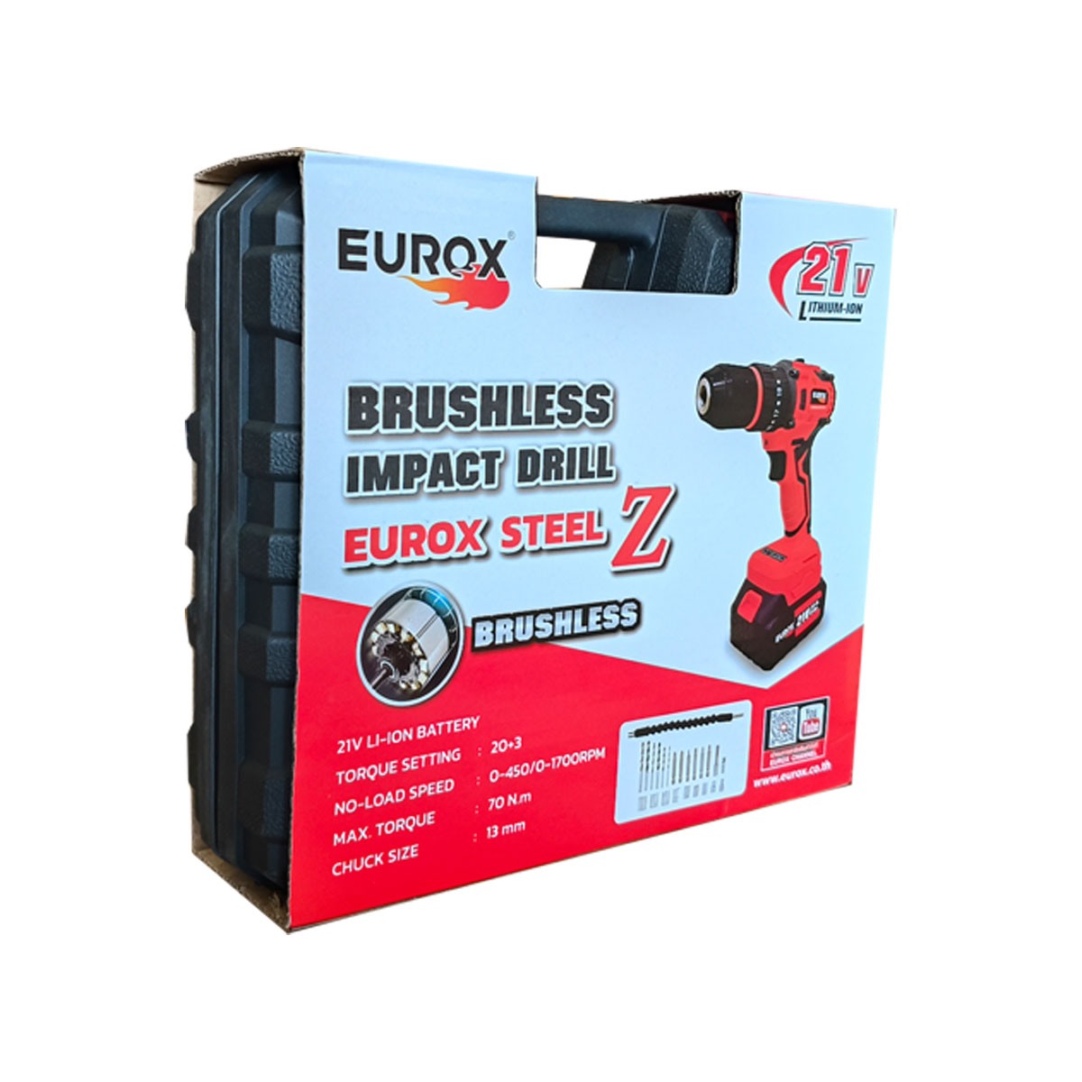
2. คุณสมบัติ
แบตเตอรี่ | 21V. | ขนาดหัวจับดอก | 13 มม. | รูปบรรจุภัณฑ์
ความเร็วรอบ | 0 - 500 รอบ/นาที 0-1,800 รอบ/นาที | ปรับการทำงาน | ซ้าย - ขวา
แรงบิด | 70 Nm. | แบบหัวจับดอก | Click Lock
ชนิดมอเตอร์ | Brushless Motor

3. รายละเอียดบรรจุภัณฑ์
ขนาดสินค้า (ซม.) | 21.5x25x6 (ไม่รวมบรรจุภัณฑ์) | น้ำหนักสินค้า (กก.) | 3 (ไม่รวมบรรจุภัณฑ์)
ขนาดกล่อง 1 (ซม.) | 31x27x8 | ขนาดบรรจุ (กล่อง) | 1 SET
ขนาดกล่อง 2 (ซม.)
 |  | น้ำหนักรวมสินค้า (กก.) | 3.5
บาร์โค้ดกล่อง | 8859007714760 | ขนาดลัง (ซม.) | 32x49x30 | อุปกรณ์ภายในกล่อง
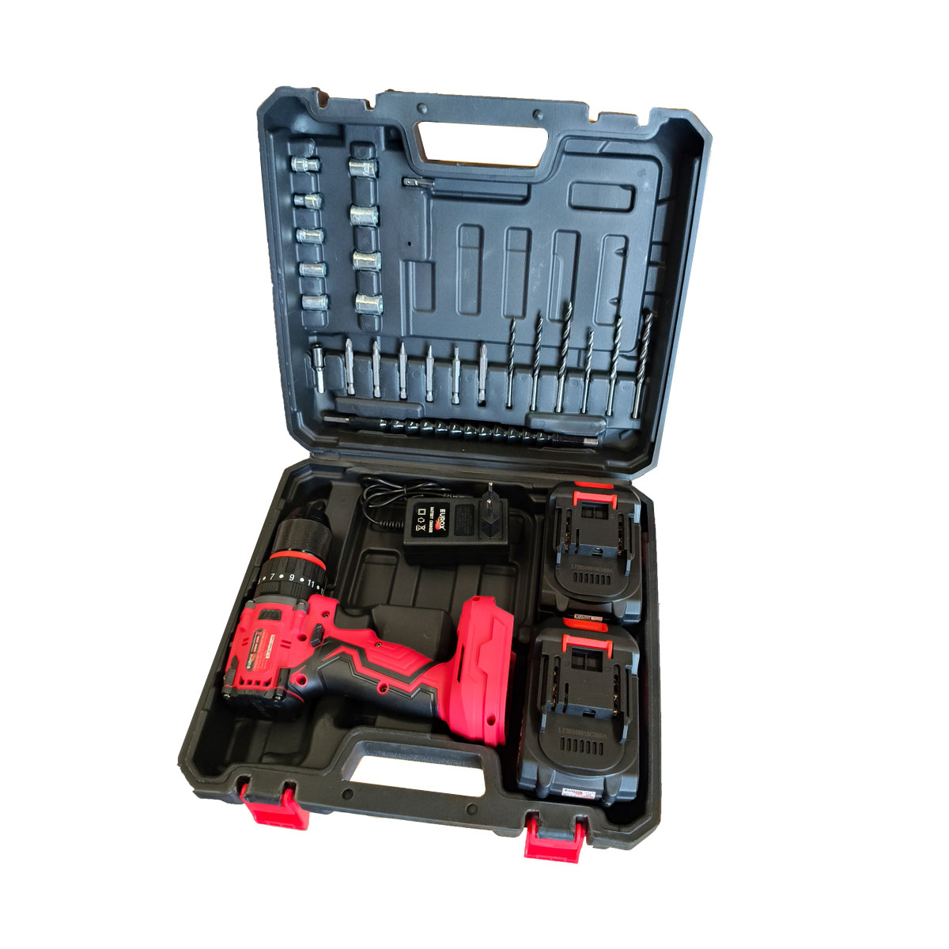
ขนาดบรรจุ (ลัง) | 5 | น้ำหนักลังรวมสินค้า (กก.)

4. อุปกรณ์ภายในกล่อง
1. ตัวเครื่องสว่านกระแทก 21V 2. แบตเตอรี่ 21V 3000Ahm จำนวน 2 ก้อน 3. ดอกสว่านเจาะไม้ขนาด 3, 4 และ 5 มม. 4. ดอกสว่านเจาะเหล็กขนาด 3, 4 และ 5 มม. 5. ดอกไขควง 6 ดอก และด้ามต่อไขควง 6. ลูกบล็อก 9 ลูก 7. กระดูกงู 8. สายชาร์ทแบตเตอรี่แบบธรรมดา 9. คู่มือการใช้งาน 10. ใบรับประกัน 6 เดือน

5. วิธีการใช้งาน
ใช้ในงานขันน๊อต สกรู เจาะไม้ เจาะเหล็ก เจาะปูน

6. จุดเด่น จุดขาย ของสินค้า
- มอเตอร์ไร้แปรงถ่าน ทนทาน ประสิทธิภาพในการทำงานสูงขึ้น ระบายความร้อนได้ดี -ใช้งานได้ทั้งเจาะไม้ ปูน เหล็ก และขันสกรู - หัวจับดอกสว่านเป็นเหล็ก แข็งแรง ทนทานเหมาะสำหรับงานขันสกรูที่ต้องการ หัวสว่านแข็งแรง - ด้ามจับยางเกรดดี จับสะดวกมือ - บรรจุกล่องใน BMC เครื่องมือช่างการพกพาสะดวก |  |  |  | รูปลังสินค้า
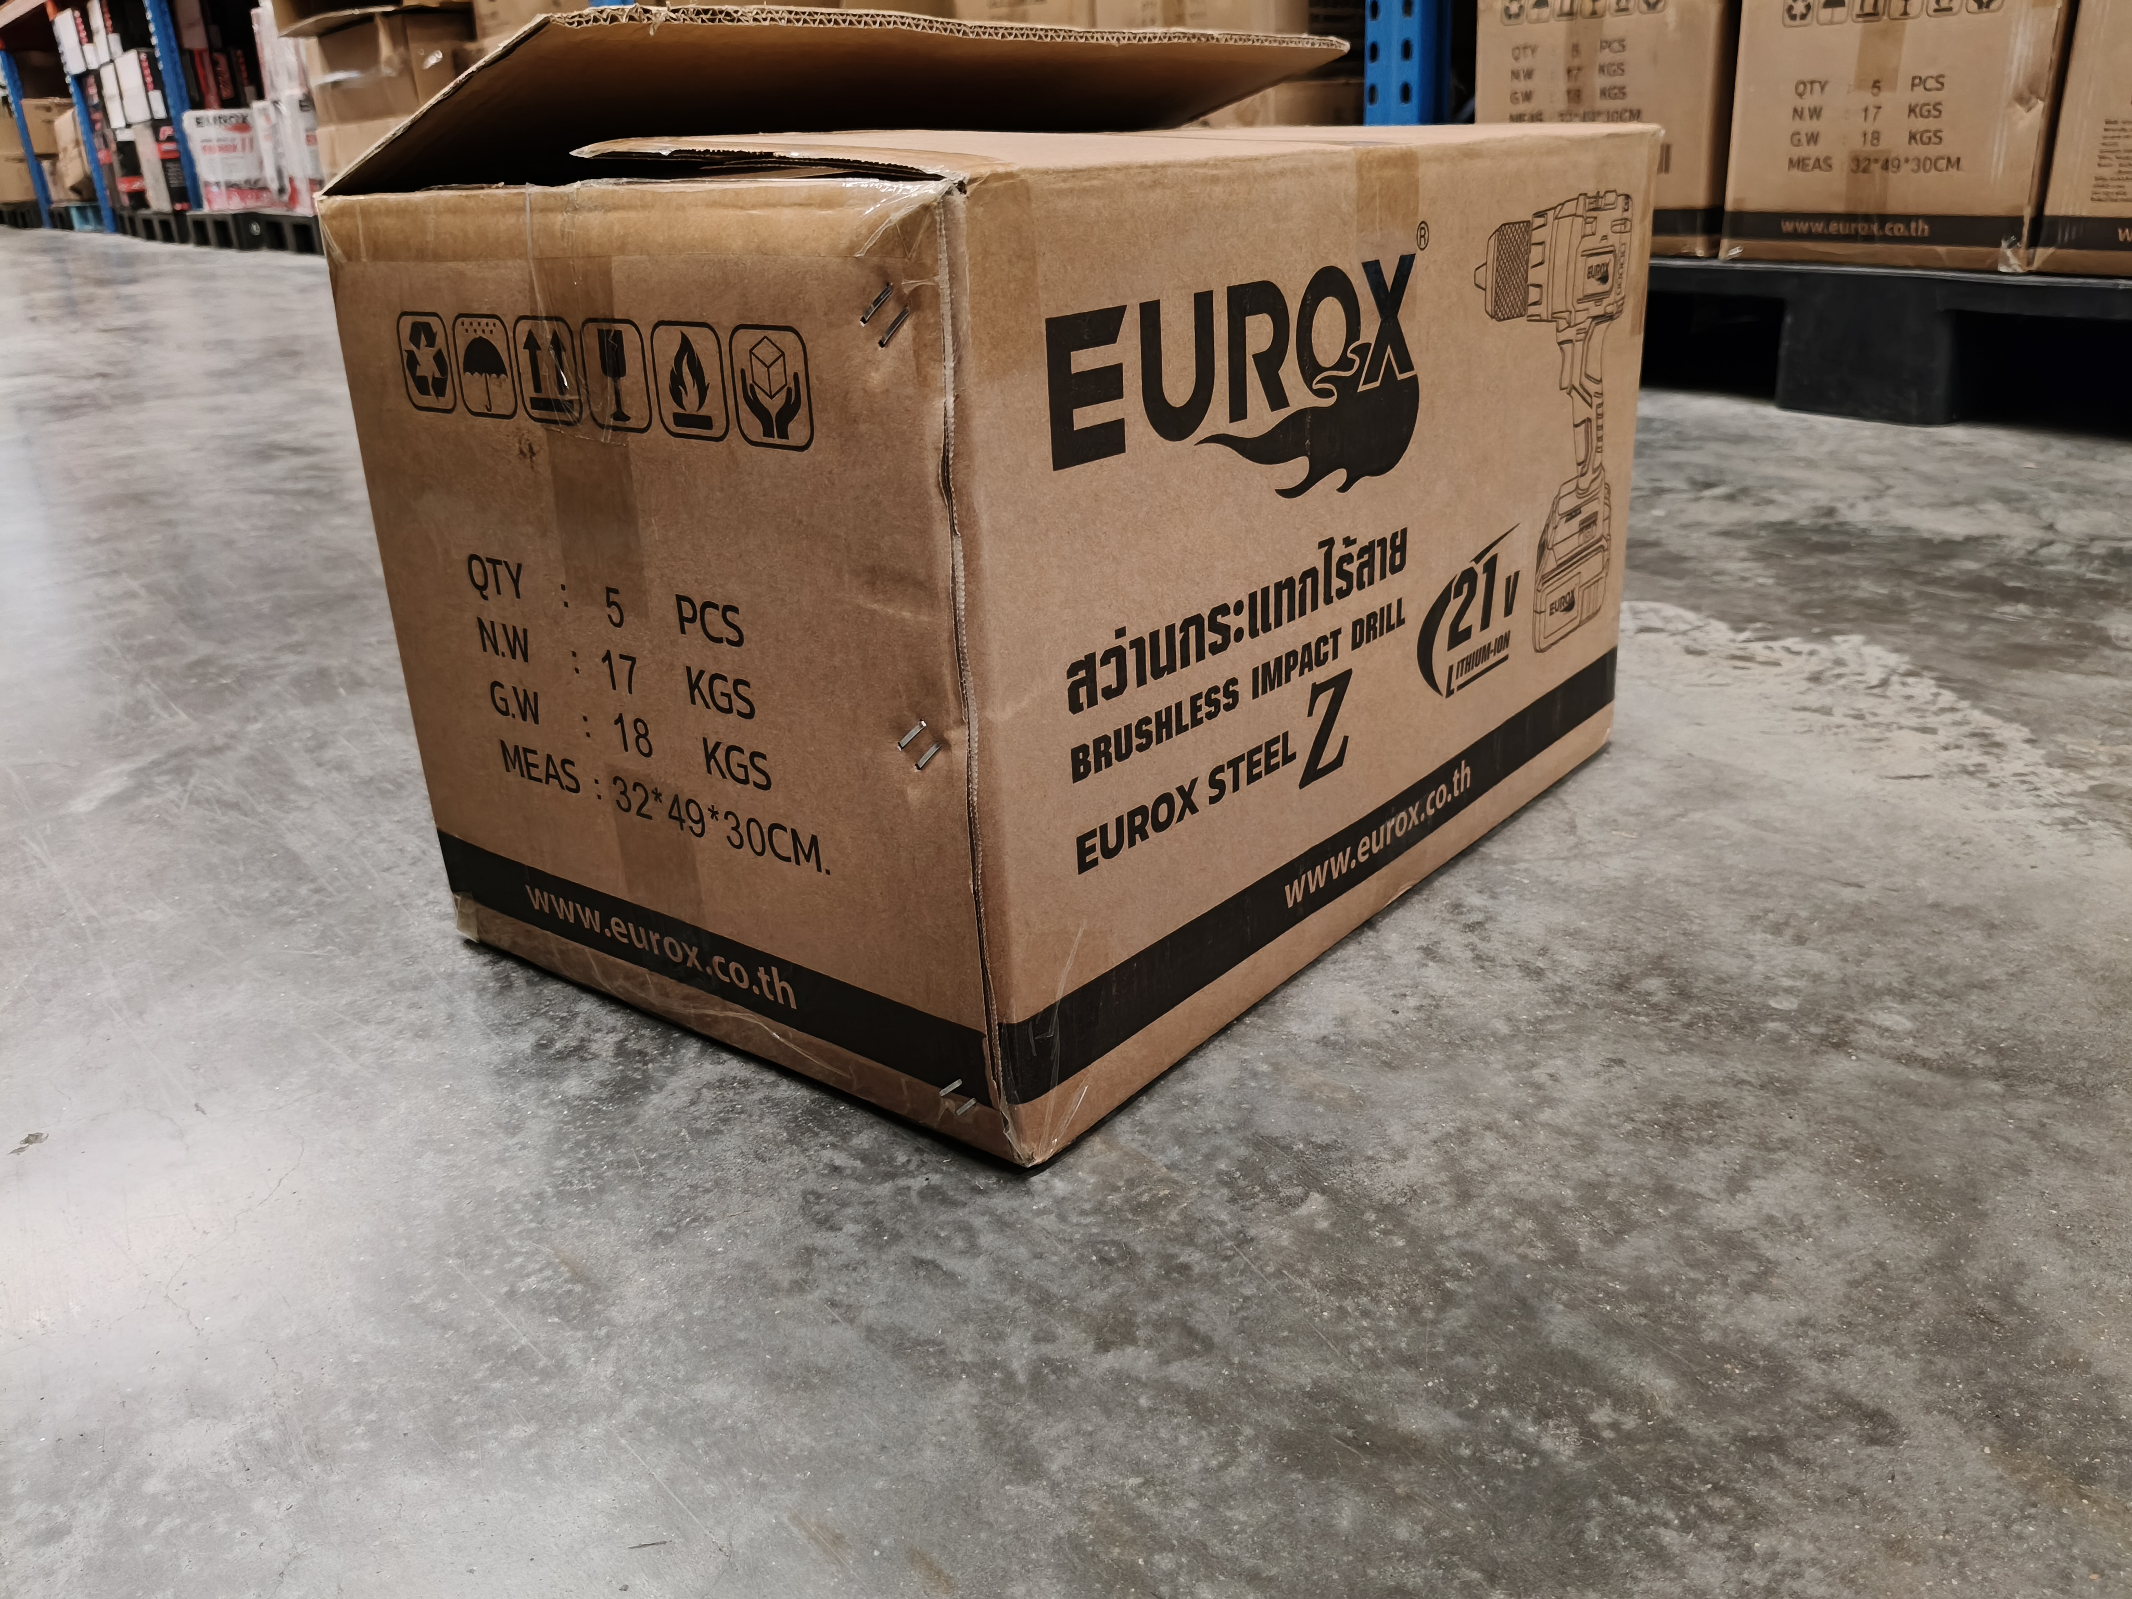
7. การรับประกัน
ระยะเวลารับประกัน (เดือน) | 6 ระบุ
ประเภทการรับประกัน | เครื่องมือช่าง
เงื่อนไขการรับประกัน | 1. บริษัทฯ จะบริการซ่อมและเปลี่ยนอะไหล่ โดยไม่คิดมูลค่าแก่สินค้าที่จัดจำหน่ายโดยบริษัทฯ ในกรณีที่ความเสียหายเกิดจากความผิดพลาดของโรงงานผู้ผลิต ภายในระยะเวลา 6 เดือน นับจากวันที่ซื้อ (ทั้งนี้ดูจากใบเสร็จรับเงินของทางร้านค้าที่สั่งซื้อและใบรับประกัน) 2. การรับประกันนี้ไม่รวมการชำรุดของวัสดุสิ้นเปลือง อุปกรณ์เสริม และของแถมในชุด 3. การรับประกันจะสิ้นสุดจากการใช้ผิดประเภท เช่น ถอด ซ่อม ดัดแปลง แก้ไขเปลียนสภาพไปจากเดิมโดยบุคคลภายนอก หรือการดูแลรักษาไม่ถูกต้องตามที่ระบุไว้ในคู่มือ 4. การรับประกันนี้ไม่รวมถึงค่าขนส่ง หากต้องการให้ บริษัทฯ บริการถึงที่จะมีค่าใช้จ่าย 5. ใบรับประกันนี้ใช้ได้เฉพาะเครื่องที่มีเบอร์เครื่องตรงกันเท่านั้น ไม่สามารถโอนให้ผู้อื่นได้ หากใบรับประกันหาย บริษัทฯ ขอสงวนสิทธิ์การไม่ออกใบรับประกันใหม่ในทุกกรณี

8. ข้อมูล สคบ.
ชื่อสินค้า | สว่านกระแทกไร้สาย 21V. EUROX STEEL Z
ผลิตจากประเทศ | PRC
จัดจำหน่ายโดย | บริษัท คิงบางกอก อินเตอร์เทรด จำกัด |  |  | รูป Barcode

 | 541,543,545 ซอย 39/1 แขวงท่าแร้ง เขตบางเขน กรุงเทพมหานคร 10220
 | เลขประจำตัวผู้เสียภาษี: 0105545012035 สำนักงานใหญ่ | โทรศัพท์: 02-509-3850 | โทรสาร: 02-509-3856
บรรจุ | 1 ตัว/กล่อง
วิธีการใช้ | ใช้ในงานขันน๊อต สกรู เจาะไม้ เจาะเหล็ก เจาะปูน
คำเตือน | ขณะใช้งานหรือเลิกใช้งาน ควรเก็บอุปกรณ์ให้พ้นมือเด็กเพื่อความปลอดภัย
ราคา | ระบุ ณ จุดขาย
วันที่ผลิต

9. ข้อควรระวัง
คำเตือน | ขณะใช้งานหรือเลิกใช้งาน ควรเก็บอุปกรณ์ให้พ้นมือเด็กเพื่อความปลอดภัย
ข้อแนะนำในการใช้งาน | ห้ามใช้งานผิดประเภท

MK

เลขที่ SKU : 05-030-300 วันที่ : 20/12/2023
1. ข้อมูลสินค้า |  |  |  |  |  | รูปสินค้าตัวจริง
ประเภท (กลุ่มหลัก) | เครื่องมือไฟฟ้าไร้สาย |  | ประเภท (กลุ่มรอง)
ชื่อภาษาไทย | สว่านกระแทกไร้สาย 21V. EUROX STEEL Z |  | ชื่อภาษาอังกฤษ | 21V Brushless Impact Drill
รหัสสินค้า | 05-030-300 |  | Barcode | 8859007714760
สถานะสินค้า | N |  | รหัสทีมขาย
รุ่น (Model) |  |  | ยี่ห้อ | EUROX
สีตัวสินค้า | แดง - ดำ |  | สีของบรรจุภัณฑ์ | ดำ - แดง
ทำจากวัสดุ | เหล็ก |  | ประเทศผู้ผลิต | PRC

2. ราคาสินค้า
ราคาตั้ง | 3,990.00 บาท |  |  |  |  | รูปแพ็คเกจตัวจริง
ราคาปลีก | 3,190.00 บาท
ราคาส่ง (SEMI) | 2,550.00 บาท
ราคาส่ง (S1) | 2,474.00 บาท | จำนวน | 5 ตัว
ราคาส่ง (S2) | 2,424.00 บาท | จำนวน | 10 ตัว
ราคาส่ง (S3) | 2,300.00 บาท | จำนวน | 15 ตัว
ราคา (ผจก) | 0.00 บาท
ราคาปลีก MT | 3,190.00 บาท
ราคาส่ง MT | 2,550.00 บาท
ต้นทุนปัจจุบัน 1,510.00 บาท |  |  | ต้นทุก Lot ที่ผ่านมา 1,411.21 บาท
 |  |  |  |  |  | รูปอุปกรณ์ภายในกล่องตัวจริง
3. โปรโมชั่น
ราคาปลีก | 3,190.00 บาท | จำนวน | 1 ตัว | GP | 52.66%
ราคาพิเศษ 1 | 0 บาท | จำนวน | 0 ตัว | GP | 0.00%
ราคาพิเศษ 2 | 0 บาท | จำนวน | 0 ตัว | GP | 0.00%
ระยะเวลา | -
เป้าต่อเดือน
MT1 | 0 ตัว | MT2 | 0 ตัว | TT2 | 0 ตัว
ONL | 0 ตัว | OUL/TT1 | 0 ตัว
สถานะใหม่ | -
หมายเหตุการจัดโปร | - |  |  |  |  | ใบโปร/ใบขาย

4. ช่องทางการขายสินค้า
ช่องทางขาย
MT1 | [ ] | MT2 | [ ] | TT2 | [ ]
OUL/TT1 | [ ] | ONL | [ ]
ช่องทางลูกค้า
MT | [ ] | SEMI | [ ] | T2-T3 | [ ]
TN | [ ] | ONL | [ ] | TV | [ ]
อื่นๆ | [ ] ระบุ

5. VDO Utility
ไม่มีข้อมูล

